開発環境1
ここでは、WebRTC(SkyWay)環境のセッティング（keyの取得）手順を扱います。

1 | SkyWay | https://webrtc.ecl.ntt.com/

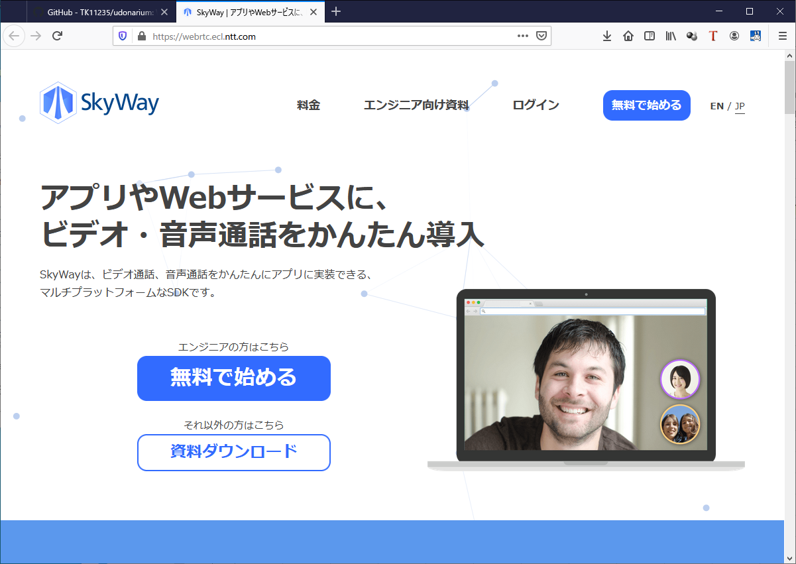

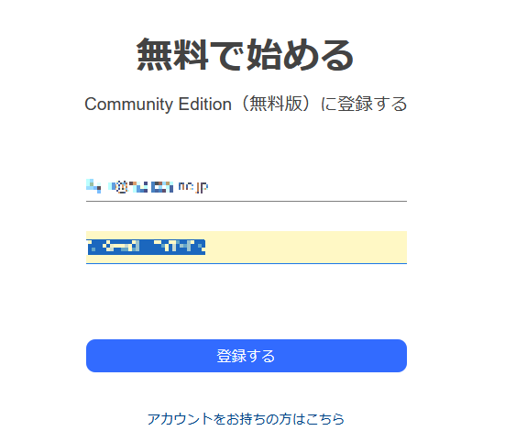

あなたのメールアドレス

アカウントパスワードを設定

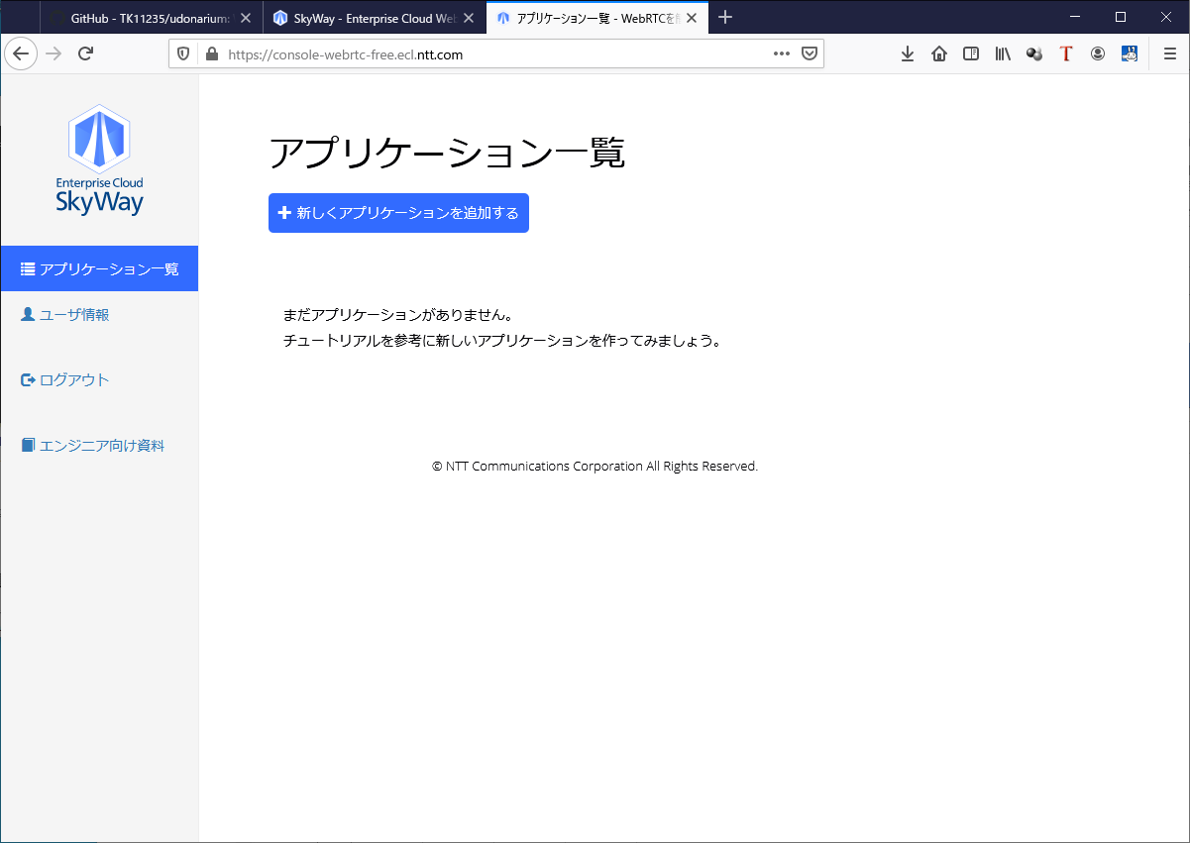

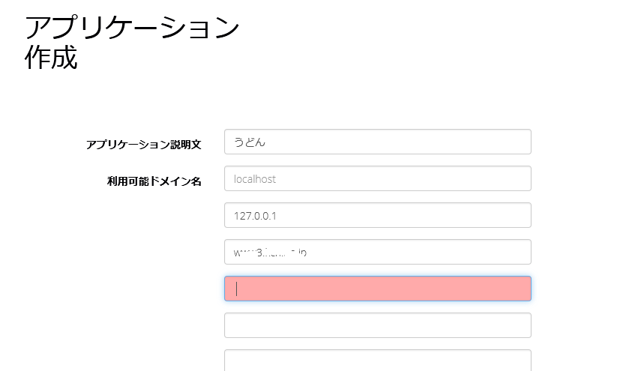

アプリの名前を付ける

使用するWebサーバの
ドメイン名を登録する。
複数設定が可能。

 |  |  |  |  | ※glitchを使用するのなら、付与されたプロジェクト名からなるドメイン名を指定する。

 |  |  | ※「localhost」や「127.0.0.1」について
 |  |  |  | これは開発環境に合わせて設定する。必要なければ設定は不要。

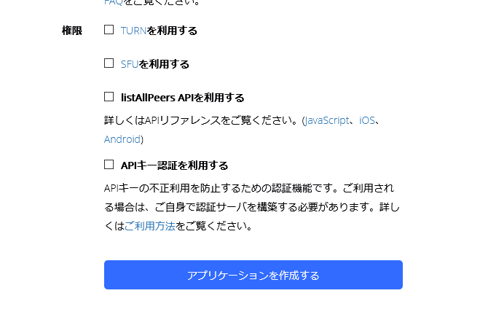

 |  | とりあえずは全てOff でOK.

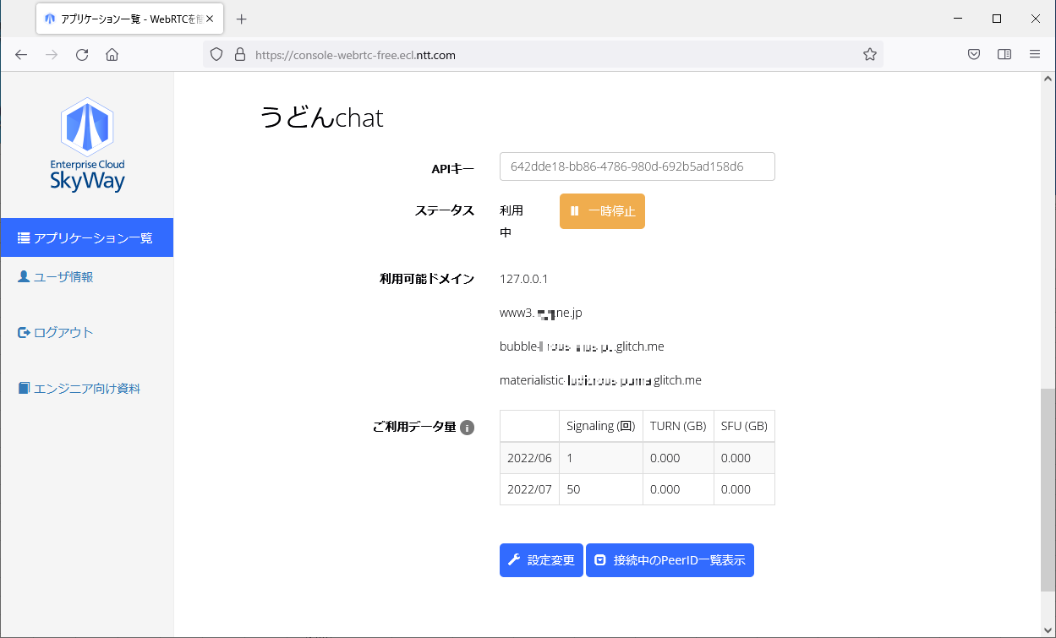

ここの値をメモしておく。

開発環境2
ここでは、Github開発環境のセッティング手順を扱います。（GitHubを使用しないのであれば不要）

 |  | ※以下の設定が必要です。
 |  |  | GitHub | アカウントの登録が必要です （GitHubを使用しないのであれば不要）
 |  |  |  | ※Glitch はGithubのアカウントでも利用が可能です。

 |  | ※ 以下、 | > で始まるコマンドは、Dosプロンプトからの入力であることを示します。
 |  |  | $ で始まるコマンドは、gitbashコンソールからの入力であることを示します。

1 | github

 |  | git-bash のインストール(初回のみ）

 |  |  | インストーラを入手し、インストールする |  |  |  | https://gitforwindows.org/

 |  |  | gitBashを起動する
 |  |  | インストールバージョンを確認する
 |  |  |  | $ git --version

 |  | 鍵の生成 (初回、または鍵失効時のみ）
 |  |  | 既存の鍵の確認
 |  |  |  | $ ls -al ~/.ssh |  |  | << c:\user\(あなたのユーザー名)\.ssh を確認している。

 |  |  | 新しい鍵を生成する
 |  |  |  | $ ssh-keygen -t rsa -b 4096 -C "(あなたのメールアドレス)"

 |  |  |  |  | ※ キーワードとして、"パスフレーズ"の入力が要求される。 充分な強度のあるワードを用意しておくこと。

 |  |  |  | 以下の2つのファイルが作成されるはず。
 |  |  |  |  | id_rsa | 秘密鍵
 |  |  |  |  | id_rsa.pub | 公開鍵 |  | (生成後、ファイル名は変更しても良い）

 |  | 公開鍵をGitHubアカウントに登録する (初回、または鍵失効時のみ）

 |  |  | GitHubへアクセスし、サインインする |  |  |  | https://github.com/login
 |  |  |  | 右上のプロフィール画像（Gravatar)から setting を選択。
 |  |  |  | 「SSH and GPG keys」を開く。

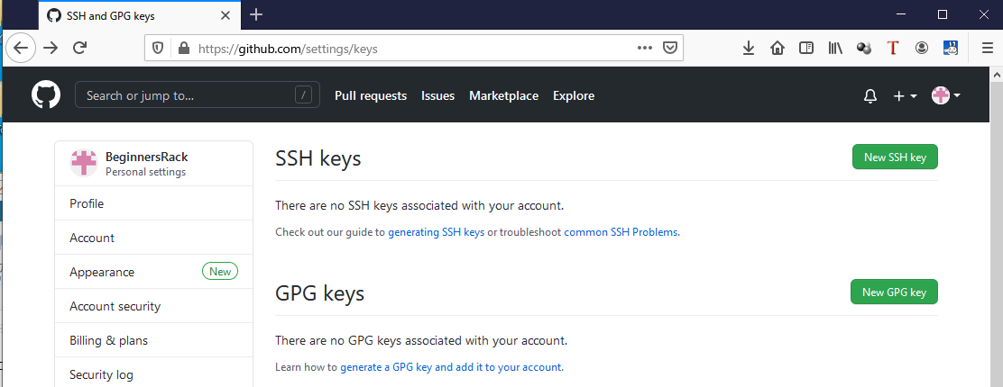

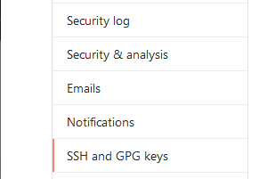

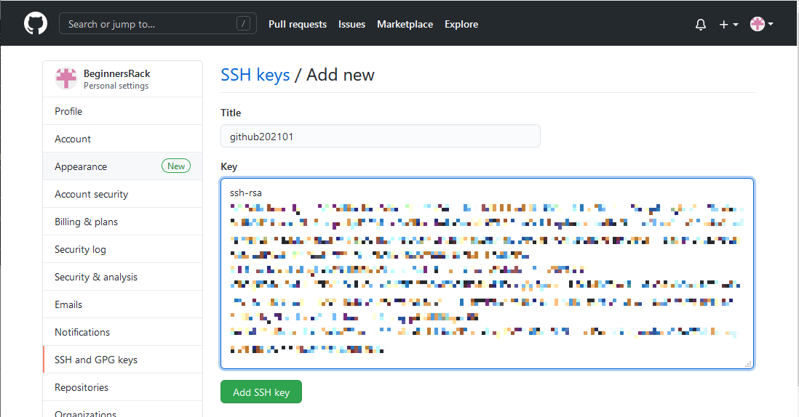

任意の名前を設定

公開鍵
id_rsa.pub
の内容を張り付ける

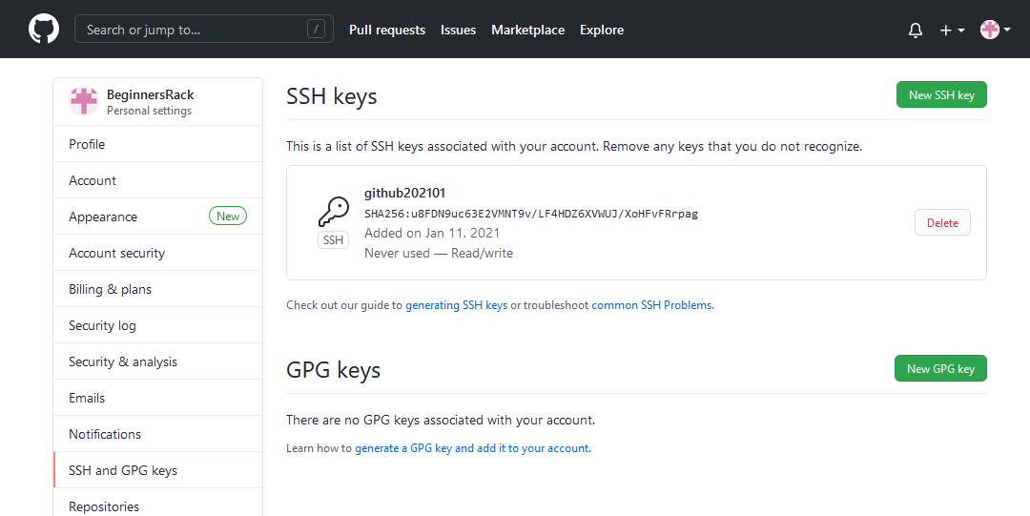

公開鍵が登録された

 |  | SSH秘密鍵をPC側の ssh-agent に追加 |  |  |  | （再起動するたびに必要）

 |  |  |  | $ ls -al ~/.ssh |  |  |  | 既存の鍵の確認
 |  |  |  | $ ssh-add ~/.ssh/id_rsa |  |  |  | 赤字部分は、生成した秘密鍵のファイル名を指定
 |  |  |  |  |  |  |  | パスフレーズが要求されるので、入力する

 |  |  |  | $ ssh-add -l |  |  |  | 登録済み一覧の確認

 |  |  | githubとの通信テスト
 |  |  |  | $ ssh -T git@github.com
 |  |  |  | $ ssh github.com

 |  | GitHubで新規リモートレポジトリを作成する

 |  |  | GitHubへアクセスし、サインインする |  |  |  | https://github.com/login

 |  |  | 新規のリモートレポジトリを作成する
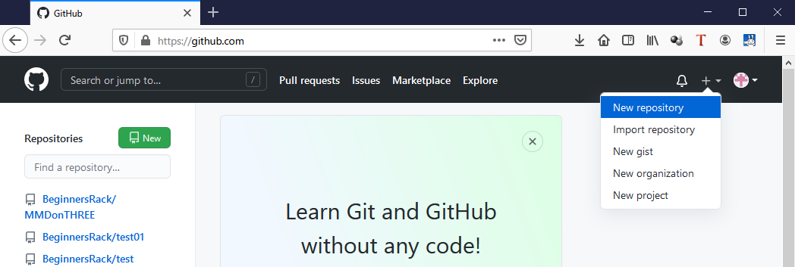

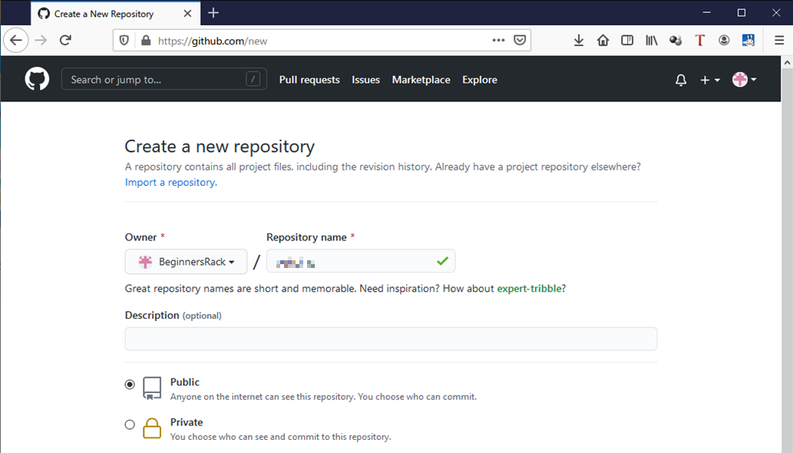

好きな名前を指定

 |  | ローカルリポジトリを設定する

 |  |  |  | 開発用フォルダ（レポジトリを配置するフォルダ）を用意しておく

 |  |  |  | git-bash を起動する
 |  |  |  | ディレクトリに移動して、 初期化を実施する

 |  |  | 初期化を実施
 |  |  |  | $ git init |  |  | .gitフォルダが生成される

 |  |  | リモートリポジトリを登録
 |  |  |  | 現在の状態を確認
 |  |  |  | $ git remote -v

 |  |  |  | リモートリポジトリを登録

 |  |  |  | $ git remote add remoteName git@github.com:username/remoteRepositoryName.git
好きな名前を指定する。
ローカルから見た場合の
リモートリポジトリの識別名になる。
今回使用するリモートリポジトリ名
githubサイトで作成時に命名したもの

githubのユーザー名

 |  | .gitignore 設定

 |  |  | 開発用フォルダ(ローカルリポジトリ）に移動する。
 |  |  | gitignoreフォルダを作成する
 |  |  | 確認のため、gitBashコンソールから確認
 |  |  |  | $ git status |  |  | gitignoreフォルダが赤字で表示される（gitの管理下にある）ことを確認

 |  |  | .gitignore ファイルを作成する
 |  |  |  | .gitignore |  |  |  |  | UTF-8
# .gitignore ファイル
gitignore/
node_modules/
この２つのフォルダを
git管理範囲から外す設定。

 |  |  | 効果を確認する
 |  |  |  | $ git status |  |  | gitignoreフォルダが赤字で表示されなくなる（gitの管理下ではなくなった）ことを確認
 |  |  |  |  |  |  | ※ 代わりに、gitignore ファイルが管理下に入るので注意。

2 | Glitch |  |  |  | ※ Webサーバは別途用意する（glitchをWebサーバとして使用しない）のであれば、この作業は不要。
 |  |  |  |  | ※ Github側で、Exportしたいリポジトリを選択状態としておくこと。

 |  | Glitch にアクセス |  |  | GitHubにログインした状態であれば、自動的にサインインされる |  |  |  |  | https://glitch.com/
 |  |  |  |  | さもなくばサインインする。

 |  | 新規プロジェクトを生成する

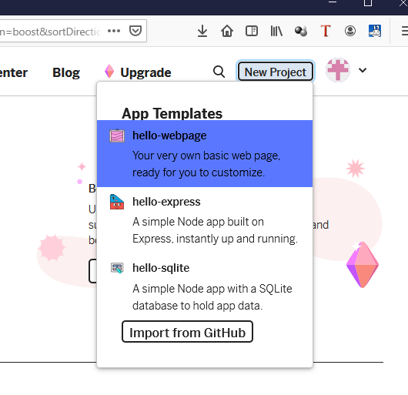

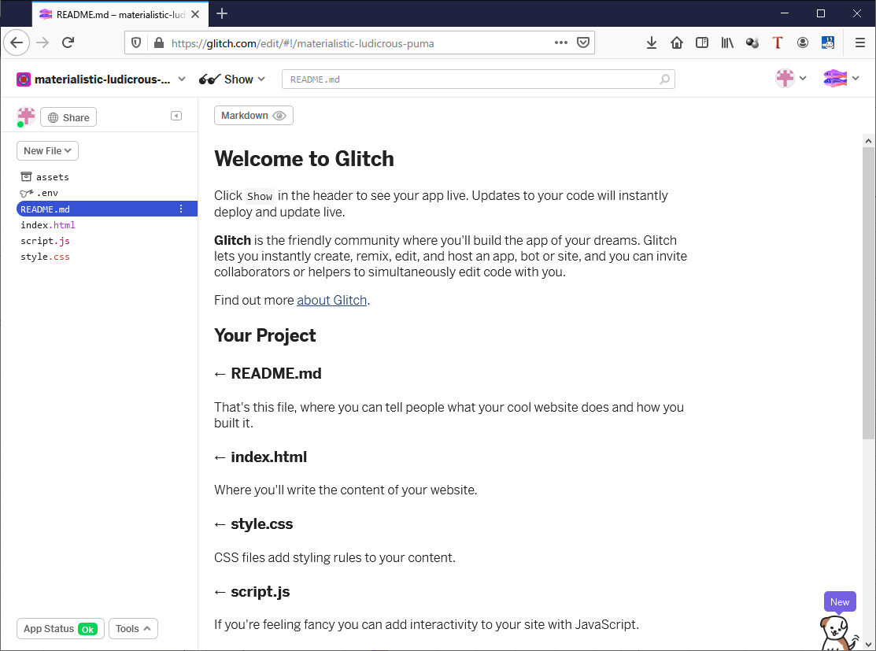
新規のプロジェクト名が付与される

 |  | GitHubからのインポート |  |  |  |  | ※インポート/エクスポートでは、ソースも含めた レポジトリ内の全ファイルが移行されてしまう。
 |  |  |  |  |  |  | ※モジュール形式JavaScriptをバインダで使う場合は、手作業で移行させた方が良いかもしれない。
 |  |  |  | Tools > Import and Export を選択
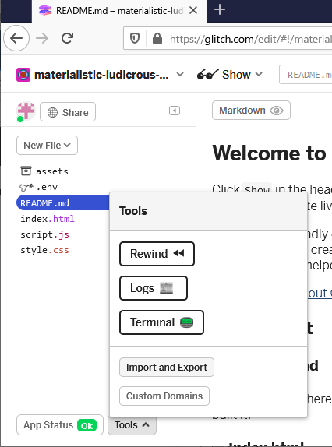

 |  |  |  | 許可要求が出た場合、許可を行う
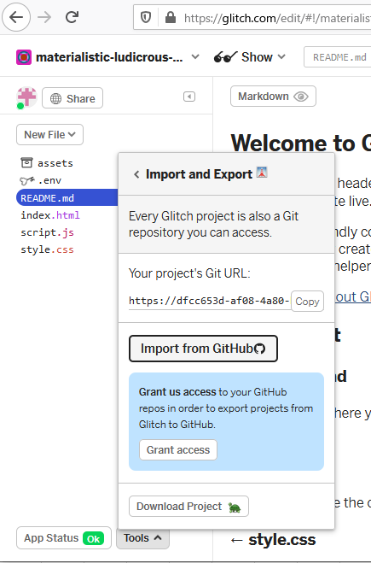

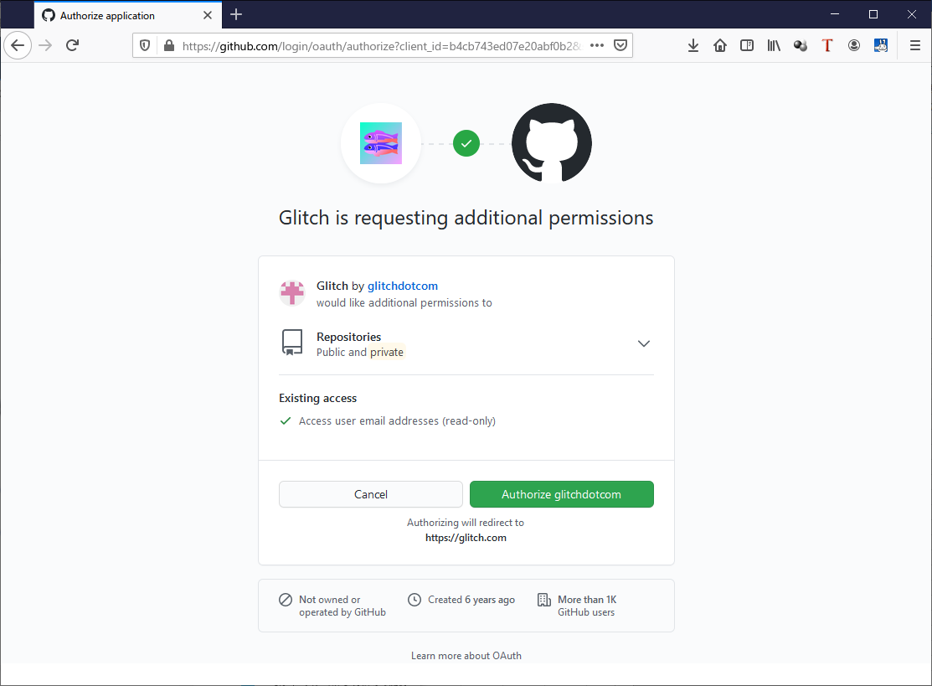

 |  |  |  | インポートする
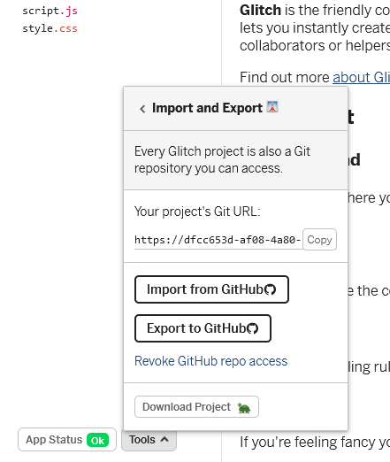

 |  |  |  |  |  |  |  |  |  |  | 元となるリポジトリを指定する。 | username/remoteRepositoryName | Path は不要。

 |  | アクセステスト
 |  |  |  | https://materialistic-ludicrous-puma.glitch.me/static/index.html

付与されたプロジェクト名
アクセスしたいhtmlファイル

開発環境3
ここでは、ローカルの開発環境のセッティング手順を扱います。 |  |  |  |  |  |  |  |  |  | WebPack と Rollup はどちらかがあればOK.

 |  | ※これ以外に、以下の設定が必要です。
 |  |  | SkyWay | アカウント登録とキーの取得が必要です。
 |  |  | GitHub | アカウントの登録が必要です （GitHubを使用しないのであれば不要）
 |  |  |  | ※Glitch はGithubのアカウントでも利用が可能です。
 |  |  | fastAPI | テスト用にローカルPC内で動作するWebサーバとして使用します。Pythonがインストール済みであることが必要です。

 |  | ※ 以下、 | > で始まるコマンドは、Dosプロンプトからの入力であることを示します。
 |  |  | $ で始まるコマンドは、gitbashコンソールからの入力であることを示します。

2 | fastAPI |  |  | Python3.6以降でAPIを構築するためのWebフレームワーク
 |  |  |  | ( skyway の 許可ドメインに 127.0.0.1 を登録しておくことで、ローカルでも利用可能になる）

 |  |  |  | テスト用にローカルPC内で動作するWebサーバとして使用します。 不要であれば省略可能。

 |  |  |  | > python --version
 |  |  |  |  | バージョンが 3.6以降でなければ、pythonをインストールしなおす

 |  |  |  |  |  |  |  |  | >>> exit() |  | Pythonのシェルを抜ける。

 |  | fastapi のインストール (初回のみ）

 |  |  |  | > pip install fastapi uvicorn |  |  | fastapiとそのASGI serverとなるuvicornをinstallします。

 |  |  |  | > pip install jinja2 |  |  | HTMLファイルを扱うため、 jinja2 をインストールする

 |  |  |  | > pip install aiofiles |  |  | CSS やJS といった静的ファイルを利用する際には、aiofiles をインストールします

 |  | テストアプリの構築
 |  |  | フォルダ構造
 |  |  |  | (任意のサーバ用フォルダ）
 |  |  |  |  | ├------ | server
 |  |  |  |  |  | ｜ | run.py
 |  |  |  |  |  | ｜ | urls.py
 |  |  |  |  |  | ｜ | controllers.py
 |  |  |  |  |  | ｜ | start.bat
 |  |  |  |  |  | ├------ | staticfiles
 |  |  |  |  |  |  |  | index.html

 |  |  | 任意フォルダに以下のファイルを用意。 |  |  |  | ファイル名は変えてもOK. 文字コードはUTF-８とする
 |  |  |  | run.py (サーバ立ち上げ用)
 |  |  |  | urls.py (URLのルーティング用)
 |  |  |  | controllers.py (レスポンス処理用)

 |  |  | controllers.py |  |  |  | http://127.0.0.1:8000/にアクセスした時に、controllers.py の def index() に処理が投げられる
from fastapi import FastAPI
from starlette.templating import Jinja2Templates
from fastapi.staticfiles import StaticFiles
from starlette.requests import Request
app = FastAPI(
title='Chat_Testアプリケーション',
description='Voiceチャットをテストしてみよう．',
version='0.9 beta'
)
# フォルダ配下の js/cssファイルをindex.htmlから呼び出すために必要
app.mount("/static", StaticFiles(directory="server/staticfiles"), name="static")
# new テンプレート関連の設定 (jinja2)
templates = Jinja2Templates(directory="server/staticfiles")
jinja_env = templates.env # Jinja2.Environment : filterやglobalの設定用
# def index_test(request: Request):
# return {'Hello': 'World'}
def index(request: Request):
return templates.TemplateResponse("index.html",{"request": request})

htmlファイルを配置しておく
実フォルダを指定

最初に表示されるhtmlファイルを設定

 |  |  | urls.py
from controllers import *
# FastAPIのルーティング用関数
app.add_api_route('/', index)
http://localhost/ の要求に対し、
controllers.py で定義されたdef index() を呼び出す設定。
( controllers.py内での @app.get("/") 宣言と同じ効果)

 |  |  | run.py |  |  |  |  |  | サーバを立ち上げるだけの関数
from urls import app
import uvicorn
if __name__ == '__main__':
# コンソールで [$ uvicorn run:app --reload]でも可
uvicorn.run(app=app)

 |  |  |  |  | http://127.0.0.1:8000/
 |  |  |  |  | ポートを変更する場合は 最後の行を 以下のように変更する
 |  |  |  |  |  | uvicorn.run(app=app, port=8888)
上記の設定例では
server/staticfiles/index.html
が表示される。
 |  |  | (参考)
 |  |  | start.bat
echo http://127.0.0.1:8000/ or http://127.0.0.1:8000/static/index.html
cd r:\
python R:\server\run.py
pause

ファイルの配置場所を指定する

 |  | 動作確認（サンプル）

 |  |  | python ～\run.py (または start.bat ) を実行する
 |  |  | ブラウザで、以下のURLにアクセスする
 |  |  |  | http://127.0.0.1:8000/ |  |  | または、 | http://127.0.0.1:8000/static/index.html
 |  |  | index.html の内容が表示されることを確認する。

 |  |  | 動作確認用HTML
 |  |  |  | server\staticfiles\ index.html |  |  |  | UTF-8
<html><head>
<meta charset="utf-8"/>
<style> </style>
</head>
<body>
<h1>てすと</h1>
<br />
</body></html>

3 | NPM
 |  | npm を導入します。

 |  |  | 導入済みか 確認する
 |  |  |  | > npm --version

 |  |  | 未導入の場合、 Node.js をインストールする。
 |  |  |  |  | https://nodejs.org/ja/

4 | Rollup |  |  |  |  |  |  | ※ RollUp と WebPack は、どちらか1つだけでも可。他のモジュールバンドラ等を使用しても可。
 |  | Rollup を導入します。 |  |  | https://rollupjs.org/

 |  |  |  |  |  |  |  |  | 導入済みか 確認する
 |  |  |  |  |  |  |  |  |  | > npx rollup --version

 |  |  |  |  |  |  |  |  | 未導入の場合、 Rollup をインストールする。 (初回のみ）

 |  |  |  |  |  |  |  |  |  | > npm install --save-dev rollup

 |  |  | ローカルPC上に開発用のフォルダを作成し、そこに移動したうえで以下を実行する

 |  |  |  | > npm init |  |  | package.json が作成される （質問は、とりあえずは全て入力無しでOK）

 |  |  |  | > npm i rollup @rollup/plugin-commonjs @rollup/plugin-node-resolve -D |  |  |  |  |  |  |  | npm install --save-dev rollup
 |  |  |  |  | ( rollup だけでよいかも） |  |  |  |  |  |  | npm install --save-dev @rollup/plugin-commonjs |  |  |  | old version) npm install --save-dev rollup-plugin-commonjs https://github.com/rollup/rollup-plugin-commonjs
 |  |  |  |  |  |  | node_modulesフォルダが生成される |  |  |  |  | npm install --save-dev @rollup/plugin-node-resolve |  |  |  | old version) npm install --save-dev rollup-plugin-node-resolve https://github.com/rollup/rollup-plugin-node-resolve

 |  |  | 同フォルダ内にて、以下のファイルを作成する
 |  |  |  | rollup.config.js |  |  | UTF-8で作成
import { nodeResolve } from '@rollup/plugin-node-resolve';
import { commonjs } from '@rollup/plugin-commonjs';
export default {
// the entry point file described above
input: 'src/index.js',
// the output for the build folder described above
output: {
file: __dirname + '/static/bundle.js',
// Optional and for development only. This provides the ability to
// map the built code back to the original source format when debugging.
sourcemap: 'inline',
// Configure Rollup to convert your module code to a scoped function
// that "immediate invokes". See the Rollup documentation for more
// information: https://rollupjs.org/guide/en/#outputformat
format: 'iife',
name: 'MyBundle' ,
},
// Add the plugin to map import paths to dependencies
// installed with npm
plugins: [
// nodeResolve(), // so Rollup can find `ms`
// commonjs(), // so Rollup can convert `ms` to an ES module
],
};
エントリポイントとなる
ファイル名を設定する

出力結果のJSファイルの
ファイル名を設定する

name指定は無くても動作するが、
ビルド時に警告が出るので・・・

 |  |  |  |  |  | 設定ファイルを使わずにバインドさせることも可能 : npx rollup src/index.js --file bundle.js --format iife

 |  |  | package.json に手を加える
 |  |  |  | package.json |  |  | UTF-8で作成 |  |  | 他の部分は基本、触らないように！ (package.jsonは普通、直接編集するファイルではない)
{
"name": "aaaaa",
"version": "1.0.0",
"description": "",
"main": "index.js",
"scripts": {
"test": "echo \"Error: no test specified\" && exit 1"
,"build-r": "rollup -c rollup.config.js"
},
"author": "",
"license": "ISC"
}

 |  | 動作確認（サンプル） |  |  |  |  |  |  |  |  |  |  | 参考） | JavaScriptの機能によるモジュール実装例：但しサーバ側にクロスオリジンの許可が必要。
 |  |  | 開発用フォルダ内に、srcフォルダを作成する。
 |  |  | エントリポイントファイルとして、src/index.js を作成する
 |  |  |  | src/index.js |  |  |  | サンプルコード |  |  |  |  | server\staticfiles\ index.js
import { mytest } from "./myfunc.js";
mytest("hello world!")
import { mytest } from "./myfunc.js";
mytest("hello world!")

 |  |  | モジュールを作成する
 |  |  |  | src/myfunc.js |  |  |  |  |  |  |  |  | server\staticfiles\ myfunc.js
function mytest(mymessage){
alert(mymessage);
}
export { mytest };
function mytest(mymessage){
alert(mymessage);
}
export { mytest };

 |  |  | モジュールバンドラを実行
 |  |  |  | > npm run build-r
 |  |  |  |  |  |  | static\ bundle.js が作成される
(function () {
'use strict';
function mytest(mymessage){
alert(mymessage);
}
mytest("hello world!");
})();

 |  |  |  | 出来上がったファイル（bundle.js）は、以下のフォルダにコピーする。 (fastAPI のサーバでテストする場合）
 |  |  |  |  | server\staticfiles\

 |  |  | 動作確認用HTML
 |  |  |  | test01.html |  |  | ＞＞ http://127.0.0.1:8000/static/test01.html |  |  |  |  |  | server\staticfiles\ test02.html |  |  |  | ＞＞ http://127.0.0.1:8000/static/test02.html
<html>
<head>
<meta charset="utf-8"/>
<script type="text/javascript" src="../static/bundle.js"></script>
<style>
</style>
</head>
<body>
<h1>てすと</h1>
<br />
</body>
</html>
<html>
<head>
<meta charset="utf-8"/>
<script type="module" src="./index.js"></script>
<style>
</style>
</head>
<body>
<h1>てすと</h1>
<br />
</body>
</html>

 |  |  |  | alertダイアログでメッセージ「hello world！」が表示されること。

4 | WebPack
 |  | WebPack を導入します。

 |  |  |  |  |  |  |  |  | 導入済みか 確認する(バージョンの確認)
 |  |  |  |  |  |  |  |  |  | npx webpack -v

 |  |  | ローカルPC上に開発用のフォルダを作成し、そこに移動したうえで以下を実行する

 |  |  |  | > npm i webpack webpack-cli -D |  |  |  |  | package.json が作成or更新される

 |  |  | 同フォルダ内にて、以下のファイルを作成する
 |  |  |  | webpack.config.js |  |  | UTF-8で作成
const path = require('path');
module.exports = {
// The entry point file described above
entry: './src/index.js',
// The location of the build folder described above
output: {
path: path.resolve(__dirname, 'static'),
filename: 'bundle.js'
},
// Optional and for development only. This provides the ability to
// map the built code back to the original source format when debugging.
devtool: 'eval-source-map',
};

エントリポイントとなる
ファイル名を設定する

出力結果のJSファイルの
ファイル名を設定する

 |  |  | package.json に手を加える
 |  |  |  | package.json |  |  | UTF-8で作成 |  |  | 他の部分は基本、触らないように！ (package.jsonは普通、直接編集するファイルではない)
{
"name": "202202_testsparksite",
"version": "1.0.0",
"description": "",
"main": "index.js",
"scripts": {
"test": "echo \"Error: no test specified\" && exit 1" ,
"build-r": "rollup -c rollup.config.js",
"build-w": "webpack --mode=development"
},
"author": "",
"license": "ISC",
"dependencies": {
"firebase": "^10.2.0"
},
"devDependencies": {
"@rollup/plugin-node-resolve": "^13.1.3",
"rollup": "^2.67.3"
}
}

 |  |  | モジュールバンドラを実行
 |  |  |  | > npm run build-w

5 | MsgPack
 |  | MsgPack を導入します。
 |  | Msgpackには各種ありますが、ここでは |  |  |  | ｇｆｘ |  | を使用します |  | https://www.npmjs.com/search?q=msgpack
 |  |  |  | https://gfx.hatenablog.com/entry/2019/05/07/102341 |  |  |  |  |  |  |  |  |  | msgpack-liteなら、インストールを省略可能
 |  |  |  | https://github.com/msgpack/msgpack-javascript |  |  |  |  |  |  |  |  |  | HTML内に以下のコードを追加することで、インストールせずに実行可能となる
 |  |  |  |  |  |  |  |  |  |  |  |  |  | <script src="https://rawgit.com/kawanet/msgpack-lite/master/dist/msgpack.min.js"></script>
 |  |  |  |  |  |  |  |  |  |  |  |  |  |  | https://github.com/kawanet/msgpack-lite
 |  |  |  |  |  |  |  |  |  |  |  |  |  |  | https://qiita.com/kawanet/items/f800c0eb37c1cb683918

 |  |  | ローカルPC上に開発用のフォルダを作成し、そこに移動したうえで以下を実行する
 |  |  |  | > npm install @msgpack/msgpack
 |  |  |  |  |  |  |  |  | ～\node_modules\@msgpackフォルダが生成される。

アプリ概説
チャットツールの概説

ローカルPC
ファイル
/データ
変数/ｵﾌﾞｼﾞｪｸﾄ

チャットツール
配列変数

Streams
テキスト
チャット

connectedCalls
Peer
他PC
connectedDatas

localStream

saveaudio_chunks

localStream
クリップボード

udonWebRTC
src\udonWebRTC.js

 | WebRTCによるP2P通信の初期化処理を行う。

 | SkyWayのシグナリングサーバーへ接続し、成功した場合には以下の設定をおこなう。

 |  | openイベント
 |  |  | シグナリングサーバへの接続が確立した時のイベント。
 |  |  | 自分のIDを画面上に表示する

 |  | connectionイベント
 |  |  | 相手からデータ通信の接続要求イベントが来た場合のイベント
 |  |  | createNewPeerSettingData()
 |  | callイベント
 |  |  | 相手からビデオ通話の接続要求イベントが来た場合のイベント
 |  |  | createNewPeerSettingCall()

 | 複数接続は SFUは使用せずにMesh方式で実装する

 | createNewPeerSettingData()関数
 |  | 新規のデータ通信相手を設定するための関数。
 |  |  | 引数 | dataConnection |  | 通信相手のデータコネクションオブジェクト
 |  |  |  | directionFlg=0 |  | こちらからの接続要求だった場合は1を指定。相手からの接続要求である場合は0を指定
 |  |  |  | actionFlg=0 |  | ユーザー操作による接続要求である場合は１を指定。プログラム処理による自動接続要求である場合は0を指定

 |  | 以下の処理を行う
 |  |  | G.connectedDatas配列に、相手のデータコネクションオブジェクトを格納保存
 |  |  | 通信相手一覧のHTML-Domを画面上に設置する
 |  |  | メッセージ受信イベントの設定
 |  |  | 先方から接続が切断された場合のイベント処理
 |  |  | こちらで保持している接続先リストを相手に送信する（※）

 |  |  | （※）これは、こちらのユーザー操作による接続要求（actionFlg!=0)の場合に実施する。
 |  |  |  | こちらが持っている接続先リストと、新規接続相手が持っている接続先リストとをマージするための手順を以下のように定めている

 |  |  |  | ユーザー操作の接続要求の場合、相手に"再送信要求付"で接続先リストを送付する
 |  |  |  | 接続先リストを受け取った側は、与えられた接続先リストを確認し、未接続な相手があれば接続を試みる
 |  |  |  |  | この時、重複を避けるため、IDが自分のIDより大きい相手にのみ接続しにいくこととする
 |  |  |  | さらに、それが再送信要求付であった場合は、全ての接続先に接続先リスト（マージ済み）を再配布する
何かバグがあるような気がする。
IDが自分より小さい場合、接続を試みないのはいいとして、接続先としての追加もされないのではないか？

 |  |  |  |  |  |  | 現状、1秒後に逆方向（IDが小さい相手のみ）への接続要求を実施させているが・・・

 | createNewPeerSettingCall()
 |  | 新規のビデオ通話相手を設定するための関数。

